Prop Geom y de Materiales
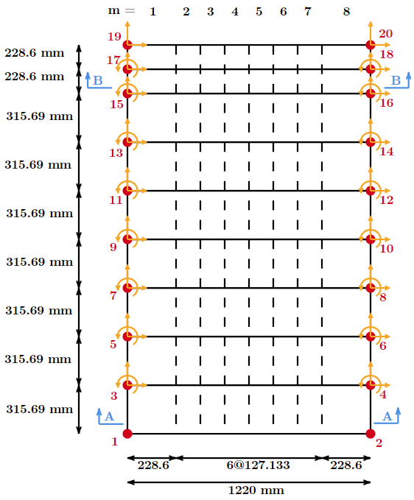
RC WALL SPECIMEN: RW-A20-P10-S38 (Tran and Wallace, 2012) |  |  |  |  |  | IMPLEMENTACIÓN RW-A20-P10-S38
 |  |  | mm | in |  | Propiedades Acero | Comando OpenSees | uniaxialMaterial Steel02
Altura muro |  | hw | 2438.4 | 96.0000
Largo muro |  | lw | 1220 | 48.0315 |  |  | Refuerzo transversal (dirección X)
Espesor muro |  | tw | 152.4 | 6.0000 |  |  | Tipo
Espesor viga de transf. de carga |  | tb | 304.8 | 12.0000 |  |  | Resistencia de fluencia (T/C) | fyX | 469.93 | MPa
Largo borde discretización |  | db | 228.6 | 9.0000 |  |  | Armadura | D6b@5.5in
Aspect ratio |  | hw/lw | 2.0 | Moderate aspect ratio |  |  | Pendiente de endurecimiento | bx | 0.02
 |  |  |  |  |  |  | Refuerzo transversal - alma (dirección Y)
NODOS |  |  |  |  |  |  | Tipo
Nodo | X cord [mm] | X cord [in] | Y cord [mm] | Y cord [in] |  |  | Resistencia de fluencia (T/C) | fyYw | 409.71 | MPa
1 | 0 | 0 | 0 | 0.0000 |  |  | Armadura | D6a@5.5in
2 | 1220 | 48.031496063 | 0 | 0.0000 |  |  | Pendiente de endurecimiento | byw | 0.025
3 | 0 | 0 | 315.69 | 12.4287 | 157.85 |  | Refuerzo longitudinal - borde (Y direction)
4 | 1220 | 48.031496063 | 315.69 | 12.4287 | 157.85 |  | Tipo
5 | 0 | 0 | 631.37 | 24.8571 | 473.53 |  | Resistencia de fluencia (T/C) | fyYb | 429.78 | MPa
6 | 1220 | 48.031496063 | 631.37 | 24.8571 | 473.53 |  | Armadura | 8#4
7 | 0 | 0 | 947.06 | 37.2858 | 789.21 |  | Pendiente de endurecimiento | byb | 0.01
8 | 1220 | 48.031496063 | 947.06 | 37.2858 | 789.21 |  | Módulo de Young | Es | 200000 | MPa
9 | 0 | 0 | 1262.74 | 49.7142 | 1104.90 |  | Inicial value of curvature parameter | R0 | 20
10 | 1220 | 48.031496063 | 1262.74 | 49.7142 | 1104.90 |  | Curvature degradation parameter | cR1 (ó A1) | 0.925
11 | 0 | 0 | 1578.43 | 62.1429 | 1420.59 |  |  | cR2 (ó A2) | 0.15
12 | 1220 | 48.031496063 | 1578.43 | 62.1429 | 1420.59 | Propiedades Hormigón | Comando OpenSees | uniaxialMaterial ConcreteCM
13 | 0 | 0 | 1894.11 | 74.5713 | 1736.26 |  | Hormigón no confinado en compresión
14 | 1220 | 48.031496063 | 1894.11 | 74.5713 | 1736.26 |  | Resistencia máxima | fpc | -47.09 | MPa
15 | 0 | 0 | 2209.8 | 87.0000 | 2051.96 |  | Deformación en la resistencia máxima | ec0 | -0.00232
16 | 1220 | 48.031496063 | 2209.8 | 87.0000 | 2051.96 |  | Módulo de Young | Ec = 4700*f'c^(1/2) [MPa] | 32252.41 | MPa
17 | 0 | 0 | 2438.4 | 96.0000 | 2324.10 |  | Deformación crítica | xcrnu | 1.02
18 | 1220 | 48.031496063 | 2438.4 | 96.0000 |  |  | Parámetro de forma | ru = f'c/5.2-1.9 [MPa] | 7.16
19 | 0 | 0 | 2667 | 105.0000 |  |  | Hormigón confinado en compresión
20 | 1220 | 48.031496063 | 2667 | 105.0000 |  |  | Peak compressive stress | fpcc | -53.78 | MPa
 |  |  |  |  |  |  | Strain at peak compressive stress | ec0c | -0.00397
 |  |  |  |  |  |  | Young's modulus | Ec = 4700*f'c^(1/2) [MPa] | 34467.38 | MPa
 |  |  |  |  |  |  | Deformación crítica | xcrnc | 1.02
 |  |  |  |  |  |  | Parámetro de forma | rc = f'c/5,2-1,9 [MPa] | 8.44
 |  |  |  |  |  |  | Hormigón en tracción
 |  |  |  |  |  |  | Tensión máxima de tracción | ft = 0,31*f'c^(1/2) [MPa] | 2.13 | MPa
 |  |  |  |  |  |  | Deformación en tracción máxima | et | 0.00008
 |  |  |  |  |  |  | Deformación crítica | xcrp | 10000 | valor recomendado
 |  |  |  |  |  |  | Parámetro de forma | rt | 1.2
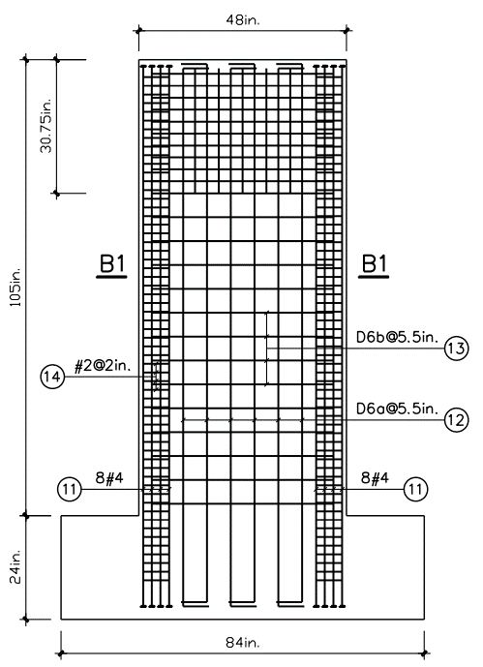
 |  |  |  |  |  | FSAM | Comando OpenSees | nDMaterial FSAM
 |  |  |  |  |  |  | Cuantía de refuerzo (Y, X dir. alma)
 |  |  |  |  |  |  | Armadura transversal | D6a@5.5in / D6b@5.5 in
 |  |  |  |  |  |  | Diametro | φ | 10 | mm

 |  |  |  |  |  |  | Espaciamiento | s | 15 | cm
 |  |  |  |  |  |  | Área | As | 0.785 | cm2
 |  |  |  |  |  |  |  | ρl = 2*As/(tw*L_alma) | 0.00000
 |  |  |  |  |  |  | Cuantía de refuerzo | ρt = 2*As/(tw*s) | 0.00069
 |  |  |  |  |  |  | Cuantía de refuerzo (Y dir. borde)
 |  |  |  |  |  |  | Armadura longitudinal | 8#4
 |  |  |  |  |  |  | Diametro | φ | 12.7 | mm
 |  |  |  |  |  |  | Numero de barras | n_b | 8 |  | 193.725
 |  |  |  |  |  |  | Area | As | 1013.415 | mm2
 |  |  |  |  |  |  | Cuantía de refuerzo | ρ = As/(tw*db) | 0.0343
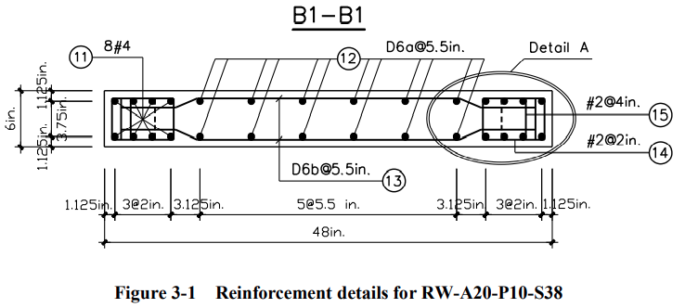
 |  |  |  |  |  |  | Reinforcing ratio (X dir. boundary)
 |  |  |  |  |  |  | Armadura de corte | #2@2in
 |  |  |  |  |  |  | Diametro | φ | 6.4 | mm
 |  |  |  |  |  |  | Espaciamiento | s | 50.8 | mm
 |  |  |  |  |  |  | Número de ramas | n_ramas | 2
 |  |  |  |  |  |  | Área | As/s | 1.267 | mm2/mm
 |  |  |  |  |  |  | Cuantía de refuerzo | ρ = As/(tw*s) | 0.0083
 |  |  |  |  |  |  | Parameters of shear resisting mechanism
 |  |  |  |  |  |  | Concrete friction coefficient | nu | 0.2 | ϵ [0.0; 1.5]
 |  |  |  |  |  |  | Stiffness coefficient of reinf.dowel action | alfadow | 0.012 | ϵ [0.0; 0.05]
 |  |  |  |  |  | MEFI | Comando OpenSees | element MEFI
 |  |  |  |  |  |  | Discretización a lo largo de la altura del muro
 |  |  |  |  |  |  | Número de elementos SFI-MVLEM | n | 16
 |  |  |  |  |  |  | Altura de elementos SFI-MVLEM |  | 2.55 | m
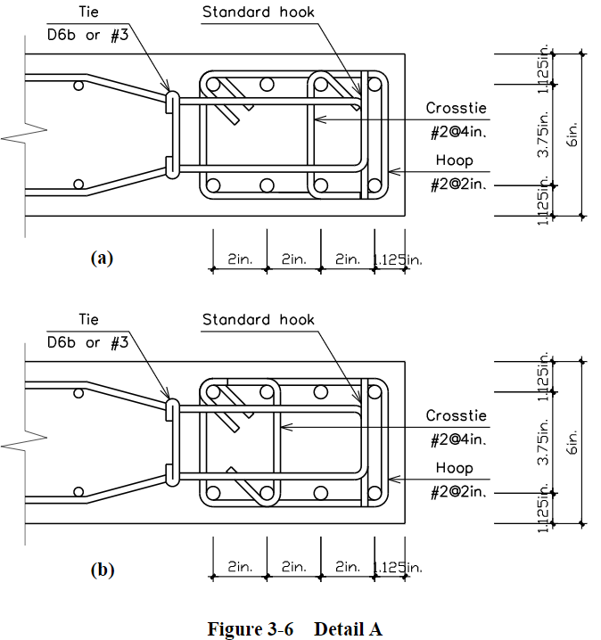
 |  |  |  |  |  |  | Discretización de sección transversal del muro
 |  |  |  |  |  |  | Número de macro-fibras (RC panel element) | m | 8
 |  |  |  |  |  |  | Largo de macro-fibras | m_1, m_8 | 88 | cm
 |  |  |  |  |  |  |  | [m_2,…, m_7] | 45.2756 | in

Nodos
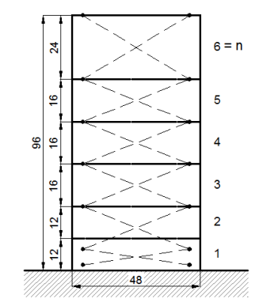
 | NODOS
 | Nodo | X cord [mm] | X cord [in] | Y cord [mm] | Y cord [in] |  | NODOS
 | 1 | 0 | 0 | 0 | 0.0000 |  | Nodo | X cord [mm] | X cord [in] | Y cord [mm] | Y cord [in] | Nodo | X cord [mm] | X cord [in] | Y cord [mm] | Y cord [in]
 | 2 | 1220 | 48.031496063 | 0 | 0.0000 |  | 1 | 0 | 0 | 0 | 0.0000 | 1 |  |  | 0
 | 3 | 0 | 0 | 304.8 | 12.0000 | 12 | 2 | 1220 | 48.031496063 | 0 | 0.0000 | 2 |  |  | 0
 | 4 | 1220 | 48.031496063 | 304.8 | 12.0000 |  | 3 | 0 | 0 | 315.69 | 12.4287 | 3 |  |  | 610
 | 5 | 0 | 0 | 609.6 | 24.0000 | 12 | 4 | 1220 | 48.031496063 | 315.69 | 12.4287 | 4 |  |  | 610
 | 6 | 1220 | 48.031496063 | 609.6 | 24.0000 |  | 5 | 0 | 0 | 631.37 | 24.8571 | 5 |  |  | 929.96
 | 7 | 0 | 0 | 1016 | 40.0000 | 16 | 6 | 1220 | 48.031496063 | 631.37 | 24.8571 | 6 |  |  | 929.96
 | 8 | 1220 | 48.031496063 | 1016 | 40.0000 |  | 7 | 0 | 0 | 947.06 | 37.2858 | 7 |  |  | 1249.92
 | 9 | 0 | 0 | 1422.4 | 56.0000 | 16 | 8 | 1220 | 48.031496063 | 947.06 | 37.2858 | 8 |  |  | 1249.92
 | 10 | 1220 | 48.031496063 | 1422.4 | 56.0000 |  | 9 | 0 | 0 | 1262.74 | 49.7142 | 9 |  |  | 1569.88
 | 11 | 0 | 0 | 1828.8 | 72.0000 | 16 | 10 | 1220 | 48.031496063 | 1262.74 | 49.7142 | 10 |  |  | 1569.88
 | 12 | 1220 | 48.031496063 | 1828.8 | 72.0000 |  | 11 | 0 | 0 | 1578.43 | 62.1429 | 11 |  |  | 1889.84
 | 13 | 0 | 0 | 2438.4 | 96.0000 | 24 | 12 | 1220 | 48.031496063 | 1578.43 | 62.1429 | 12 |  |  | 1889.84
 | 14 | 1220 | 48.031496063 | 2438.4 | 96.0000 |  | 13 | 0 | 0 | 1894.11 | 74.5713 | 13 |  |  | 2209.8
 | 15 | 0 | 0 | 0 |  |  | 14 | 1220 | 48.031496063 | 1894.11 | 74.5713 | 14 |  |  | 2209.8
 | 16 | 1220 | 48.031496063 | 0 |  |  | 15 | 0 | 0 | 2209.8 | 87.0000 | 15 |  |  | 2438.4
 | 17 | 0 | 0 | 0 |  |  | 16 | 1220 | 48.031496063 | 2209.8 | 87.0000 | 16 |  |  | 2438.4
 | 18 | 1220 | 48.031496063 | 0 |  |  | 17 | 0 | 0 | 2438.4 | 96.0000 | 17 |  |  | 2667
 | 19 | 0 | 0 | 0 |  |  | 18 | 1220 | 48.031496063 | 2438.4 | 96.0000 | 18 |  |  | 2667
 | 20 | 1220 | 48.031496063 | 0 |  |  | 19 | 0 | 0 | 2667 | 105.0000
 |  |  |  |  |  |  | 20 | 1220 | 48.031496063 | 2667 | 105.0000
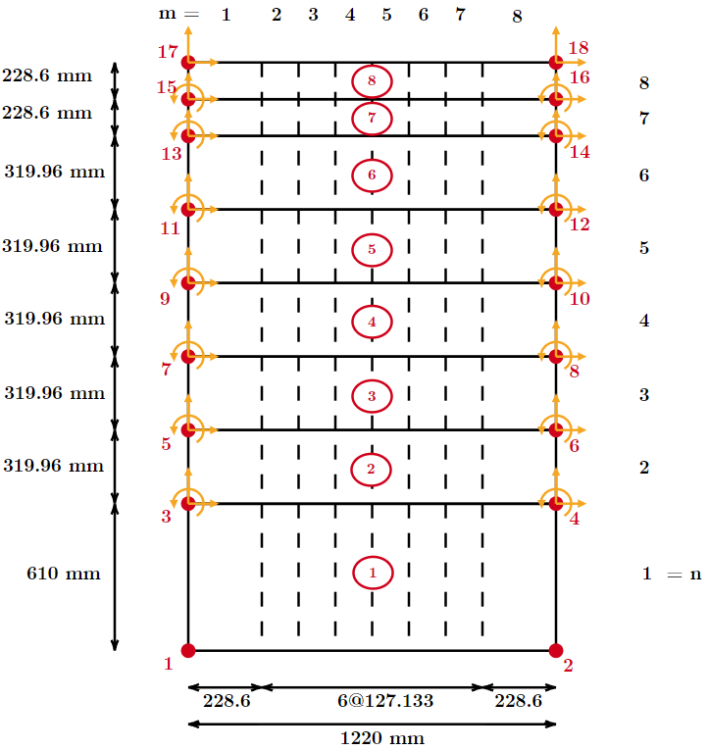

 |  |  |  |  |  |  |  |  |  | 319.96

 |  |  |  |  |  |  |  |  |  | 228.6

No confinado |  | Confinado
f'c | 47.09 | 53.78
ec | 0.00232 | 0.00397 |  |  |  | N/mm
Ec | 32252.412313 | 34467.378781 |  |  |  | MPa
Lelem | 610 | 610
K | - | 1.4603418985
Gfc | 87.563 | 127.87191766 |  |  |  | mm

er | 0.0069566159545 | 0.01014108946

Analisis Seccional
 |  |  |  |  |  |  |  | 2.5
 |  |  |  |  |  |  |  | 25
 |  |  |  |  |  |  |  | 866
 |  |  |  |  |  |  |  | 12.021
 | ANALISIS SECCIONAL OPENSEES
 | Largo muro | Hsec | 866 | cm |  |  |  |  | ycoord [cm] |  | zcoord [cm]
 | Espesor muro | Bsec | 25 | cm |  |  |  |  | 2.5 | -430.5 | 2.5 | -10
 | Recubrimiento muro | coverSec | 2.5 | cm |  |  |  |  | 14.521 | -418.479 | 12.5 | 0
 | Número de barras fibra superior | numBarsTop | 3 |  |  |  |  |  | 26.542 | -406.458 | 22.5 | 10
 | Número de barras fibra inferior | numBarsBot | 3 |  |  |  |  |  | 38.563 | -394.437
 | Número de barras intermedias | numBarsIntTot | 28 |  |  |  |  |  | 50.584 | -382.416
 | Diámetro | φ | 25 | mm |  |  |  |  | 62.605 | -370.395
 | Área | barAreaTop | 4.909 | cm2 |  |  |  |  | 74.626 | -358.374
 |  | barAreaBot | 4.909 | cm2 |  |  |  |  | 86.647 | -346.353
 |  | barAreaInt | 4.909 | cm2 |  |  |  |  | 779.353 | 346.353
 |  |  |  |  |  |  |  |  | 791.374 | 358.374
 | Nro de fibras en dirección Y | nfY | 433 |  |  |  |  |  | 803.395 | 370.395
 | Nro de fibras en dirección Z | nfZ | 10 |  |  |  |  |  | 815.416 | 382.416
 |  |  |  |  |  |  |  |  | 827.437 | 394.437
 |  |  |  |  |  |  |  |  | 839.458 | 406.458
 |  |  |  |  |  |  |  |  | 851.479 | 418.479
 |  |  |  |  |  |  |  |  | 863.5 | 430.5

ANALISIS SECCIONAL MEDIANTE 'SECTION DESIGNER' ETABS

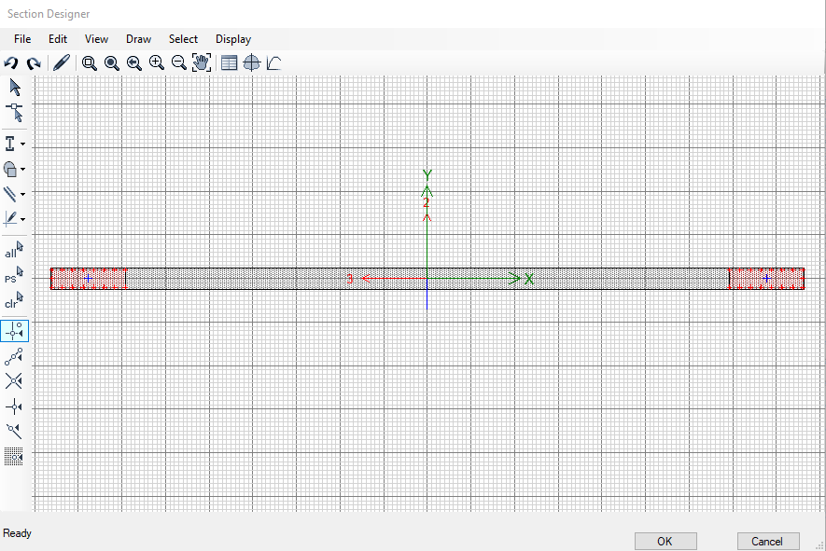
PROPIEDADES DE LOS MATERIALES
Acero | Material Propierties Data
 | Material Name | Barra#25
 | Material Type | Rebar
 | Weight per Unit Volume |  | 0.00785 | kgf/cm3
 | Modulus of Elasticity | E | 2038901.92 | kgf/cm2
 | Material Property Design Data |  |  |  |  |  |  |  |  |  |  |  |  |  |  |  |  |  |  | 690
 | Minimum Yield Strength | Fy | 4901.06 | kgf/cm2 |  |  |  |  |  |  |  |  |  |  | 85.5 | 84.15 | 692.6
 | Minimum Tensile Strength | Fu | 6911.13 | kgf/cm2 |  |  |  |  |  |  |  |  |  |  |  |  |  |  | 260 | 2.6538461538
 | Expected Yield Strength | Fye | 4901.06 | kgf/cm2 |  |  |  |  |  |  |  |  |  | 10 | 8.55 | 8.415 | 69.26 | 82.305407011 | 261 | 2.6436781609
 | Expected Tensile Strength | Fue | 6911.13 | kgf/cm2 |  |  |  |  |  |  |  |  |  | 11 | 7.7727272727 | 7.65 | 62.963636364 | 90.535947712 | 262 | 2.6335877863
 | Nonlinear Material Data - Stress Strain Curve Definition Options |  |  |  |  |  |  |  |  |  |  |  |  | 12 | 7.125 | 7.0125 | 57.716666667 | 98.766488414 | 263 | 2.6235741445
 | Strain | Puntos obtenidos de Tesis de Betzabeth |  |  |  |  |  |  |  |  |  |  |  | 13 | 6.5769230769 | 6.4730769231 | 53.276923077 | 106.99702911 | 264 | 2.6136363636
 | Stress |  |  |  |  |  |  |  |  |  |  |  |  | 14 | 6.1071428571 | 6.0107142857 | 49.471428571 | 115.22756982 | 265 | 2.6037735849
Hormigón | Material Propierties Data |  |  |  |  |  |  |  |  |  |  |  |  | 15 | 5.7 | 5.61 | 46.173333333 | 123.45811052 | 266 | 2.5939849624
 | Material Name | HNoConfinado |  |  |  |  |  |  |  |  |  |  |  | 16 | 5.34375 | 5.259375 | 43.2875 | 131.68865122 | 267 | 2.5842696629
 | Material Type | Concrete |  |  |  |  |  |  |  |  |  |  |  | 17 | 5.0294117647 | 4.95 | 40.741176471 | 139.91919192 | 268 | 2.5746268657
 | Weight per Unit Volume |  | 0.0024 | kgf/cm3 |  |  |  |  |  |  |  |  |  | 18 | 4.75 | 4.675 | 38.477777778 | 148.14973262 | 269 | 2.5650557621
 | Modulus of Elasticity | E | 237593.87 | kgf/cm2 |  |  |  |  |  |  |  |  |  | 19 | 4.5 | 4.4289473684 | 36.452631579 | 156.38027332 | 270 | 2.5555555556
 | Material Property Design Data |  |  |  |  |  |  |  |  |  |  |  |  | 20 | 4.275 | 4.2075 | 34.63 | 164.61081402 | 271 | 2.5461254613
 | Specified Concrete Compressive Strength | f'c | 254.93 | kgf/cm2 |  |  |  |  |  |  |  |  |  | 21 | 4.0714285714 | 4.0071428571 | 32.980952381 | 172.84135472 | 272 | 2.5367647059
 | Nonlinear Material Data - Stress Strain Curve Definition Options |  |  |  |  |  |  |  |  |  |  |  |  | 22 | 3.8863636364 | 3.825 | 31.481818182 | 181.07189542 | 273 | 2.5274725275
 | Strain | Puntos obtenidos de Tesis de Betzabeth |  |  |  |  |  |  |  |  |  |  |  | 23 | 3.7173913043 | 3.6586956522 | 30.113043478 | 189.30243613 | 274 | 2.5182481752
 | Stress |  |  |  |  |  |  |  |  |  |  |  |  | 24 | 3.5625 | 3.50625 | 28.858333333 | 197.53297683 | 275 | 2.5090909091
 | Material Propierties Data |  |  |  |  |  |  |  |  |  |  |  |  | 25 | 3.42 | 3.366 | 27.704 | 205.76351753 | 276 | 2.5
 | Material Name | HconfinadoB-B |  |  |  |  |  |  |  |  |  |  |  | 26 | 3.2884615385 | 3.2365384615 | 26.638461538 | 213.99405823 | 277 | 2.4909747292
 | Material Type | Concrete |  |  |  |  |  |  |  |  |  |  |  | 27 | 3.1666666667 | 3.1166666667 | 25.651851852 | 222.22459893 | 278 | 2.4820143885
 | Weight per Unit Volume |  | 0.0024 | kgf/cm3 |  |  |  |  |  |  |  |  |  | 28 | 3.0535714286 | 3.0053571429 | 24.735714286 | 230.45513963 | 279 | 2.4731182796
 | Modulus of Elasticity | E | 229436.14 | kgf/cm2 |  |  |  |  |  |  |  |  |  | 29 | 2.9482758621 | 2.9017241379 | 23.882758621 | 238.68568033 | 280 | 2.4642857143
 | Material Property Design Data |  |  |  |  |  |  |  |  |  |  |  |  | 30 | 2.85 | 2.805 | 23.086666667 | 246.91622103 | 281 | 2.4555160142
 | Specified Concrete Compressive Strength | f'c | 302.96 | kgf/cm2 |  |  |  |  |  |  |  |  |  | 31 | 2.7580645161 | 2.714516129 | 22.341935484 | 255.14676173 | 282 | 2.4468085106
 | Nonlinear Material Data - Stress Strain Curve Definition Options |  |  |  |  |  |  |  |  |  |  |  |  | 32 | 2.671875 | 2.6296875 | 21.64375 | 263.37730244 | 283 | 2.4381625442
 | Strain | Puntos obtenidos de Tesis de Betzabeth |  |  |  |  |  |  |  |  |  |  |  | 33 | 2.5909090909 | 2.55 | 20.987878788 | 271.60784314 | 284 | 2.4295774648
 | Stress |  |  |  |  |  |  |  |  |  |  |  |  | 34 | 2.5147058824 | 2.475 | 20.370588235 | 279.83838384 | 285 | 2.4210526316
 |  |  |  |  |  |  |  |  |  |  |  |  |  | 35 | 2.4428571429 | 2.4042857143 | 19.788571429 | 288.06892454 | 286 | 2.4125874126
 |  |  |  |  |  |  |  |  |  |  |  |  |  | 36 | 2.375 | 2.3375 | 19.238888889 | 296.29946524 | 287 | 2.4041811847
DIBUJO SECCION TRANSVERSAL |  |  |  |  |  |  |  |  |  |  |  |  |  | 37 | 2.3108108108 | 2.2743243243 | 18.718918919 | 304.53000594 | 288 | 2.3958333333
Reinforcement bar size |  |  |  |  |  |  |  |  |  |  |  |  |  | 38 | 2.25 | 2.2144736842 | 18.226315789 | 312.76054664 | 289 | 2.3875432526
Bar ID | Área |  | Diámetro |  | Refuerzo de acero |  |  |  |  |  |  |  |  | 39 | 2.1923076923 | 2.1576923077 | 17.758974359 | 320.99108734 | 290 | 2.3793103448
 | [mm2] | [cm2] | [mm] | [cm] |  | Lado corto | Lado largo |  |  |  |  |  |  | 40 | 2.1375 | 2.10375 | 17.315 | 329.22162805 | 291 | 2.3711340206
6mm | 28.3 | 0.283 | 6 | 0.6 | x1 | -430.5 | -430.5 |  |  |  |  |  |  | 41 | 2.0853658537 | 2.05244 | 16.893 | 337.45216875 | 292 | 2.3630136986
8mm | 50.3 | 0.503 | 8 | 0.8 | y1 | 10 | 10 |  |  |  |  |  |  | 42 | 2.0357142857 | 2.00357 | 16.490 | 345.68270945 | 293 | 2.3549488055
10mm | 78.5 | 0.785 | 10 | 1 | x2 | -430.5 | -346.35 |  |  |  |  |  |  | 43 | 1.988372093 | 1.95698 | 16.107 | 353.91325015 | 294 | 2.3469387755
12mm | 113.1 | 1.131 | 12 | 1.2 | y2 | -10 | 10 |  |  |  |  |  |  | 44 | 1.9431818182 | 1.91250 | 15.741 | 362.14379085 | 295 | 2.3389830508
16mm | 201.1 | 2.011 | 16 | 1.6 | x | -430.5 | -388.425 |  |  |  |  |  |  | 45 | 1.9 | 1.87000 | 15.391 | 370.37433155 | 296 | 2.3310810811
18mm | 254.5 | 2.545 | 18 | 1.8 | y | 0 | 10 |  |  |  |  |  |  | 46 | 1.8586956522 | 1.82935 | 15.057 | 378.60487225 | 297 | 2.3232323232
22mm | 380.1 | 3.801 | 22 | 2.2 | Seccion hormigón |  |  |  |  |  |  |  |  | 47 | 1.8191489362 | 1.79043 | 14.736 | 386.83541295 | 298 | 2.3154362416
25mm | 490.9 | 4.909 | 25 | 2.5 |  | Largo (cm) | Ancho (cm) |  |  |  |  |  |  | 48 | 1.78125 | 1.75313 | 14.429 | 395.06595365 | 299 | 2.3076923077
28mm | 615.8 | 6.158 | 28 | 2.8 | Seccion HNC | 692.7 | 25 |  |  |  |  |  |  | 49 | 1.7448979592 | 1.71735 | 14.135 | 403.29649436 | 300 | 2.3
32mm | 804.2 | 8.042 | 32 | 3.2 | Seccion HC | 84.15 | 25 |  |  |  |  |  |  | 50 | 1.71 | 1.68300 | 13.852 | 411.52703506 | 301 | 2.292358804
36mm | 1017.9 | 10.179 | 36 | 3.6 |  |  |  |  |  |  |  |  |  | 51 | 1.6764705882 | 1.65000 | 13.580 | 419.75757576 | 302 | 2.2847682119
 |  |  |  |  |  |  |  |  |  |  |  |  |  | 52 | 1.6442307692 | 1.61827 | 13.319 | 427.98811646 | 303 | 2.2772277228
 |  |  |  |  |  |  |  |  |  |  |  |  |  | 53 | 1.6132075472 | 1.58774 | 13.068 | 436.21865716 | 304 | 2.2697368421
DIAGRAMA MOMENTO - CURVATURA |  |  |  |  |  |  |  |  |  |  |  |  |  | 54 | 1.5833333333 | 1.55833 | 12.826 | 444.44919786 | 305 | 2.262295082
 |  |  |  |  |  |  |  |  |  |  |  |  |  | 55 | 1.5545454545 | 1.53000 | 12.593 | 452.67973856 | 306 | 2.2549019608
 |  |  |  |  |  |  |  |  |  |  |  |  |  | 56 | 1.5267857143 | 1.50268 | 12.368 | 460.91027926 | 307 | 2.2475570033
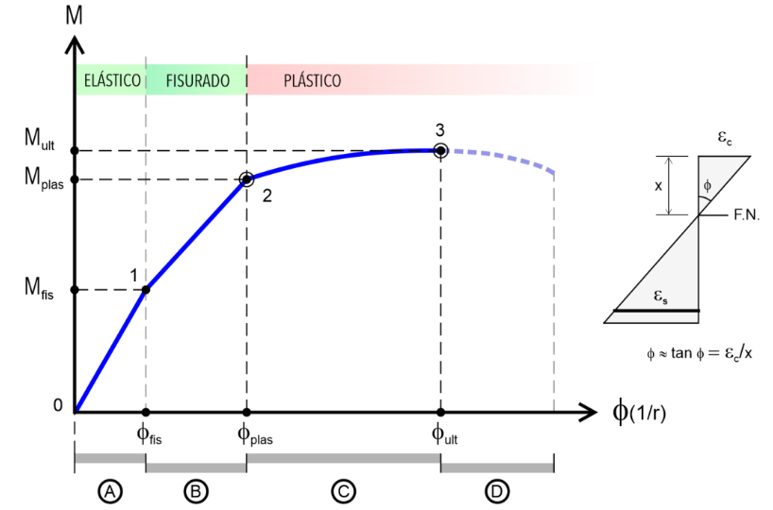
 | Settings |  |  |  | TABLE: Moment Curvature Data" |  |  |  |  |  |  |  |  | 57 | 1.5 | 1.47632 | 12.151 | 469.14081996 | 308 | 2.2402597403
 | Axial Force | P | 218740.20768 | kgf | Point | Moment | Curvature |  |  |  |  |  |  | 58 | 1.474137931 | 1.45086 | 11.941 | 477.37136067 | 309 | 2.2330097087
 | Angle |  | 90 | deg |  | kgf-cm | rad/cm |  |  |  |  |  |  | 59 | 1.4491525424 | 1.42627 | 11.739 | 485.60190137 | 310 | 2.2258064516
Sección no Fisurada (Elástico) | Momento de fisuración | M_cr | 187825854,39 | kgf-cm | 1 | 0 | 0 |  |  |  |  |  |  | 60 | 1.425 | 1.40250 | 11.543 | 493.83244207 | 311 | 2.2186495177
 | Curvatura de fisuración | φ_cr | 8.89E-07 | rad/cm | 2 | 187825854,39 | 8.89E-07 |  |  |  |  |  |  | 61 | 1.4016393443 | 1.37951 | 11.354 | 502.06298277 | 312 | 2.2115384615
Sección Fisurada (Fisurado) | Momento de plastificación | M_y | 418061739,99 | kgf-cm | 3 | 301788205,76 | 2.22E-06 |  |  |  |  |  |  | 62 | 1.3790322581 | 1.35726 | 11.171 | 510.29352347 | 313 | 2.2044728435
 | Curvatura de plastificación | φ_y | 4.00E-06 | rad/cm | 4 | 418061739,99 | 4.00E-06 |  |  |  |  |  |  | 63 | 1.3571428571 | 1.33571 | 10.994 | 518.52406417 | 314 | 2.1974522293
Sección plastificada | Momento último | M_n | 635357296,65 | kgf-cm | 5 | 441715439,03 | 6.22E-06 |  |  |  |  |  |  | 64 | 1.3359375 | 1.31484 | 10.822 | 526.75460487 | 315 | 2.1904761905
 | Curvatura última | φ_u | 0.0001 | rad/cm | 6 | 460772108,03 | 8.89E-06 |  |  |  |  |  |  | 65 | 1.3153846154 | 1.29462 | 10.655 | 534.98514557 | 316 | 2.1835443038
 |  |  |  |  | 7 | 478747453,75 | 1.20E-05 |  |  |  |  |  |  | 66 | 1.2954545455 | 1.27500 | 10.494 | 543.21568627 | 317 | 2.1766561514
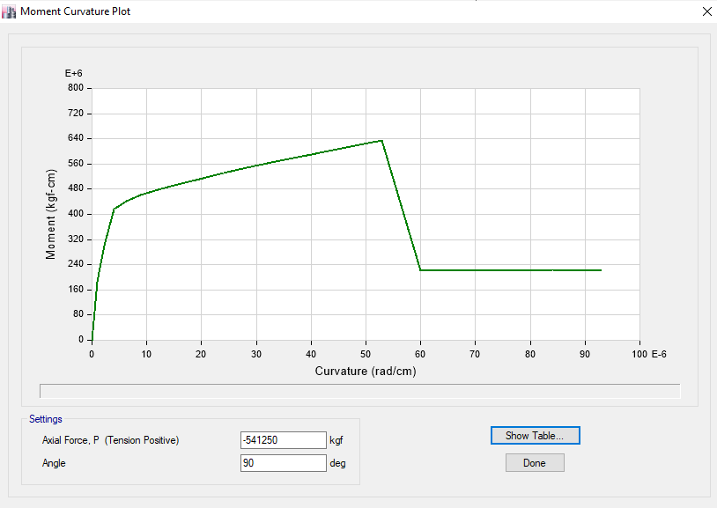
 |  |  |  |  | 8 | 495542122,06 | 1.56E-05 |  |  |  |  |  |  | 67 | 1.276119403 | 1.25597 | 10.337 | 551.44622698 | 318 | 2.1698113208
 |  |  |  |  | 9 | 512781964,98 | 1.96E-05 |  |  |  |  |  |  |  |  |  |  |  | 319 | 2.1630094044
 |  |  |  |  | 10 | 530858385,91 | 2.40E-05
 |  |  |  |  | 11 | 549855168,16 | 2.89E-05
 |  |  |  |  | 12 | 569876899,15 | 3.42E-05
 |  |  |  |  | 13 | 591049370,28 | 4.00E-05
 |  |  |  |  | 14 | 612809018,54 | 4.62E-05 |  |  |  |  |  | MATLAB
 |  |  |  |  | 15 | 635357296,65 | 0.0001
 |  |  |  |  | 16 | 220876651,91 | 0.0001 |  |  |  |  |  | Perfil de deformaciones
 |  |  |  |  | 17 | 221440763,52 | 0.0001
 |  |  |  |  | 18 | 221845761,65 | 0.0001 |  |  |  |  |  | 44
 |  |  |  |  | 19 | 222201925,79 | 0.0001 |  |  |  |  |  | 110.63779528
 |  |  |  |  | 20 | 222495633,15 | 0.0001 |  |  |  |  |  | 155.91338583
 |  |  |  |  |  |  |  |  |  |  |  |  | 201.18897638
 |  |  |  |  |  |  |  |  |  |  |  |  | 246.46456693
 |  |  |  |  |  |  |  |  |  |  |  |  | 291.74015748
 |  |  |  |  |  |  |  |  |  |  |  |  | 337.01574803
 |  |  |  |  |  |  |  |  |  |  |  |  | 403.65354331

 | Settings |  |  |  | TABLE: Moment Curvature Data"
 | Axial Force | P | 0 | kgf | Point | Moment | Curvature
 | Angle |  | 90 | deg |  | kgf-cm | rad/cm
Sección no Fisurada (Elástico) | Momento de fisuración | M_cr | 181865134,65 | kgf-cm | 1 | 0 | 0
 | Curvatura de fisuración | φ_cr | 2.22E-06 | rad/cm | 2 | 79779925.61 | 8.89E-07
Sección Fisurada (Fisurado) | Momento de plastificación | M_y | 251835112,4 | kgf-cm | 3 | 181865134,65 | 2.22E-06
 | Curvatura de plastificación | φ_y | 4.00E-06 | rad/cm | 4 | 251835112,4 | 4.00E-06
Sección plastificada | Momento último | M_n | 431156837,82 | kgf-cm | 5 | 262917204,33 | 6.22E-06
 | Curvatura última | φ_u | 4.62E-05 | rad/cm | 6 | 275227745,86 | 8.89E-06
 |  |  |  |  | 7 | 288989330,52 | 1.20E-05
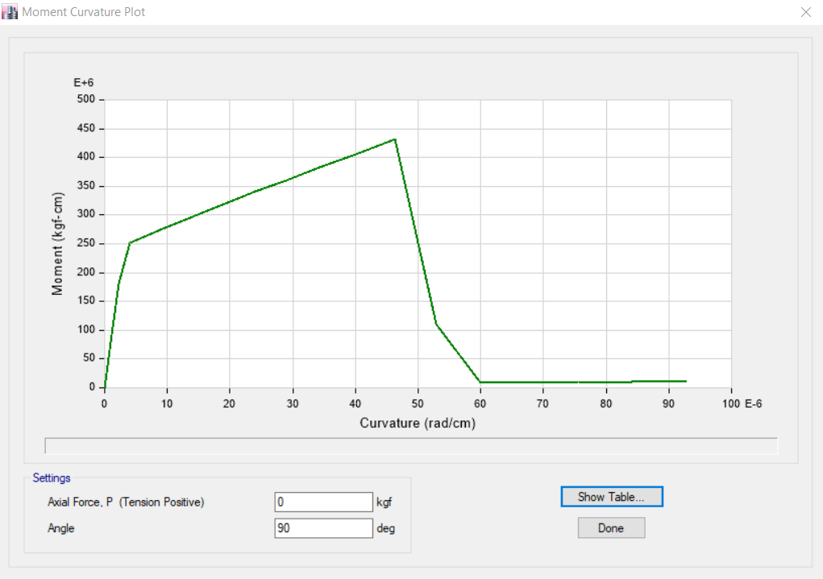
 |  |  |  |  | 8 | 304462621,82 | 1.56E-05
 |  |  |  |  | 9 | 321543502,25 | 1.96E-05
 |  |  |  |  | 10 | 340533944,98 | 2.40E-05
 |  |  |  |  | 11 | 360945594,8 | 2.89E-05
 |  |  |  |  | 12 | 382795197,43 | 3.42E-05
 |  |  |  |  | 13 | 406171978,2 | 4.00E-05
 |  |  |  |  | 14 | 431156837,82 | 4.62E-05
 |  |  |  |  | 15 | 110276824,02 | 0.0001
 |  |  |  |  | 16 | 8834553,94 | 0.0001
 |  |  |  |  | 17 | 9188798,61 | 0.0001
 |  |  |  |  | 18 | 9468449,67 | 0.0001
 |  |  |  |  | 19 | 9888774,76 | 0.0001
 |  |  |  |  | 20 | 10077951,04 | 0.0001

 | Settings |  |  |  | TABLE: Moment Curvature Data"
 | Axial Force | P | 0 | kgf | Point | Moment | Curvature
 | Angle |  | 0 | deg |  | kgf-cm | rad/cm
Sección no Fisurada (Elástico) | Momento de fisuración | M_cr | 5731513,31 | kgf-cm | 1 | 0 | 0
 | Curvatura de fisuración | φ_cr | 1.00E-04 | rad/cm | 2 | 2530281,44 | 3.83E-05
Sección Fisurada (Fisurado) | Momento de plastificación | M_y | 7193866,66 | kgf-cm | 3 | 5731513,31 | 0.0001
 | Curvatura de plastificación | φ_y | 2.00E-04 | rad/cm | 4 | 7193866,66 | 0.0002
Sección plastificada | Momento último | M_n | 12552377,29 | kgf-cm | 5 | 7547974,68 | 0.0003
 | Curvatura última | φ_u | 0.002 | rad/cm | 6 | 7947882,85 | 0.0004
 |  |  |  |  | 7 | 8393717,16 | 0.0005
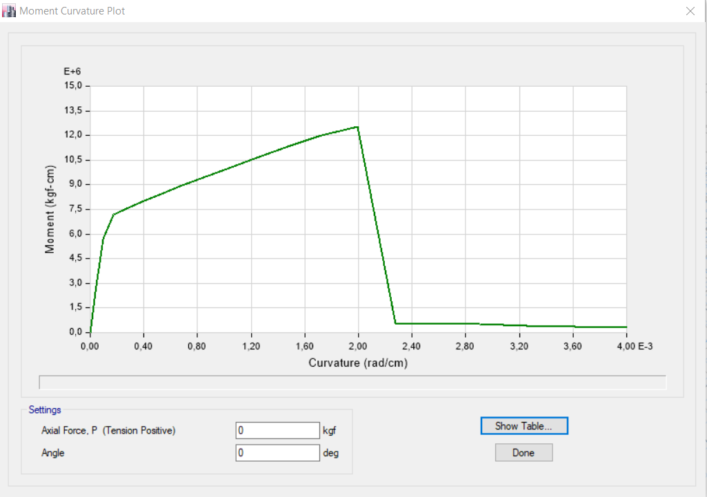
 |  |  |  |  | 8 | 8891714,35 | 0.0007
 |  |  |  |  | 9 | 9437350,62 | 0.0008
 |  |  |  |  | 10 | 10026859,05 | 0.001
 |  |  |  |  | 11 | 10647999,74 | 0.0012
 |  |  |  |  | 12 | 11305109,62 | 0.0015
 |  |  |  |  | 13 | 12005879,34 | 0.0017
 |  |  |  |  | 14 | 12552377,29 | 0.002
 |  |  |  |  | 15 | 514367,32 | 0.0023
 |  |  |  |  | 16 | 532365,39 | 0.0026
 |  |  |  |  | 17 | 535939,04 | 0.0029
 |  |  |  |  | 18 | 444229,92 | 0.0033
 |  |  |  |  | 19 | 383018,14 | 0.0036
 |  |  |  |  | 20 | 336023,18 | 0.004

Resp local exp y analitica
 |  | Positive |  |  |  |  |  |  |  | Negative
Height [in] | Height [mm] | 0.28% | 0.38% | 0.56% | 0.75% | 1.10% | 1.50% | 2.30% | 3.10% | 0.28% | 0.38% | 0.56% | 0.75% | 1.10% | 1.50% | 2.30% | 3.10%
2 | 51 | -5.28E-06 | -5.30E-06 | 8.26E-05 | 1.33E-04 | 1.96E-04 | -1.16E-05 | -1.81E-04 | -5.30E-06 | 3.11E-05 | 3.11E-05 | 1.12E-04 | 1.43E-04 | 1.49E-04 | -1.61E-04 | -1.93E-04 | 5.16E-04
8 | 203 | 1.95E-04 | 3.02E-04 | 3.02E-04 | 4.46E-04 | 4.53E-04 | 7.67E-04 | 2.06E-03 | 4.62E-03 | 2.48E-04 | 3.23E-04 | 3.23E-04 | 4.60E-04 | 4.66E-04 | 1.08E-03 | 2.70E-03 | 5.86E-03
24 | 610 | 4.69E-04 | 6.95E-04 | 1.25E-03 | 1.51E-03 | 1.85E-03 | 2.48E-03 | 4.38E-03 | 7.17E-03 | 4.78E-04 | 5.59E-04 | 1.17E-03 | 1.25E-03 | 1.45E-03 | 1.91E-03 | 4.09E-03 | 6.98E-03
40 | 1016 | 1.03E-04 | 4.86E-04 | 1.25E-03 | 1.61E-03 | 1.93E-03 | 2.30E-03 | 3.19E-03 | 5.05E-03 | 2.48E-04 | 5.03E-04 | 1.06E-03 | 1.27E-03 | 1.43E-03 | 1.73E-03 | 2.47E-03 | 4.17E-03
56 | 1422 | 5.01E-07 | 2.33E-04 | 8.17E-04 | 1.13E-03 | 1.35E-03 | 1.54E-03 | 1.92E-03 | 2.61E-03 | 1.86E-05 | 2.36E-04 | 8.14E-04 | 9.94E-04 | 1.13E-03 | 1.32E-03 | 1.69E-03 | 2.60E-03
72 | 1829 | -1.49E-06 | 4.79E-06 | 1.18E-04 | 2.81E-04 | 4.13E-04 | 4.95E-04 | 6.27E-04 | 8.21E-04 | 2.48E-05 | 2.48E-05 | 1.49E-04 | 2.98E-04 | 3.85E-04 | 3.98E-04 | 4.66E-04 | 6.15E-04
96 | 2438 | -4.49E-06 | 1.79E-06 | -4.49E-06 | 1.79E-06 | -4.49E-06 | -1.08E-05 | -4.51E-06 | -4.51E-06 | 2.48E-05 | 2.48E-05 | 1.86E-05 | 2.48E-05 | 1.86E-05 | 1.86E-05 | 2.48E-05 | 2.48E-05

Positive Cycles
Negative Cycles

